2022
Model: | 3LVF-434.1IT

 |  |  |  |  | 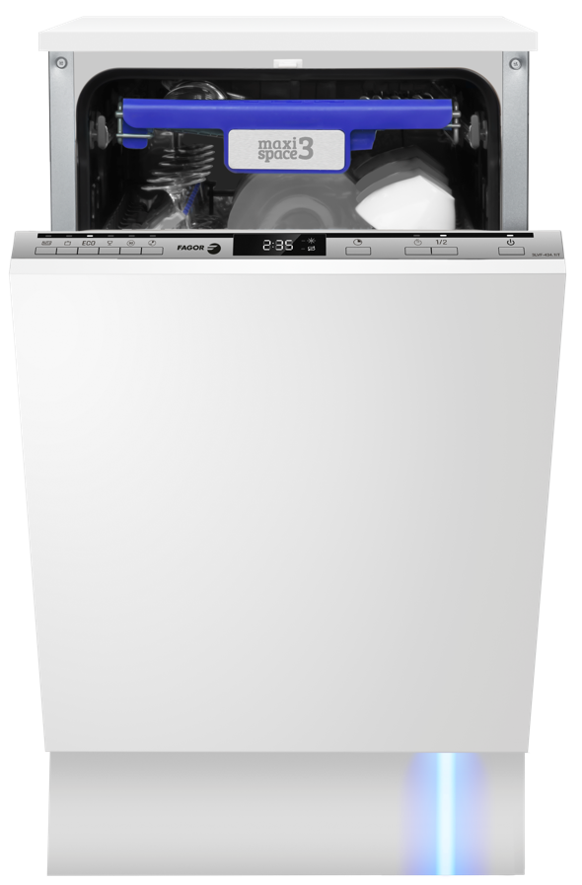
Vestavná myčka nádobí
E, šíře 45 cm

Provozní vlastnosti:

Kapacita: |  | 10 | sad nádobí
Spotřeba vody: |  | 9 | litrů
Spotřeba energie: |  | 0.755 | kWh
Hlučnost: |  | 47 | dB

Energetická třída: |  |  | E
Index účinnosti čištění: |  |  | 1.125
Index účinnosti sušení: |  |  | 1.065

Funkce:

Plně integrovaný ovládací panel
LED displej
6 | mycích programů
 | Auto 55-65℃ /80~150min, Intenzivní 65℃ /205min, ECO 45℃ / 235min, Sklo 50℃ /120min, 90min program 60℃ /90min, Krátký 50℃ /30min

Odložený start: |  |  | 1-24h
Poloviční náplň
Ukazatele soli a leštidla |  |  |  |  | Barva: |  | _
Podpora tablet 3v1
Aquasenzor pro kontrolu znečištění vody |  |  |  |  | Rozměry:
Systém sušení Hot Air
Zvukový signál ukončení mytí |  |  |  |  |  | Výška: | 81.5 | cm
Blue dot - paprsek světla na podlaze |  |  |  |  |  | Šířka: | 44.8 | cm
Steam Power - parní funkce, která ničí bakterie |  |  |  |  |  | Hloubka: | 55 | cm

Konstrukce:

3. koš na příbory
Výškově nastavitelný horní koš
Aqua spray - 3 nezávislá sprchující ramena
Aquastop
 |  |  |  |  | Objednací kód: |  | 1193307

Ostatní údaje:

Spotřeba energie na 100 cyklů: |  |  | 76 | kWh

